Sheet1
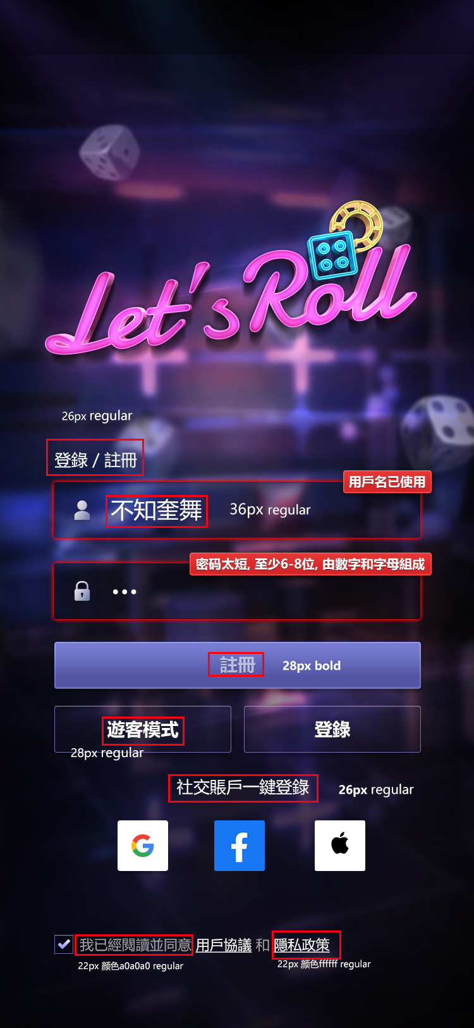
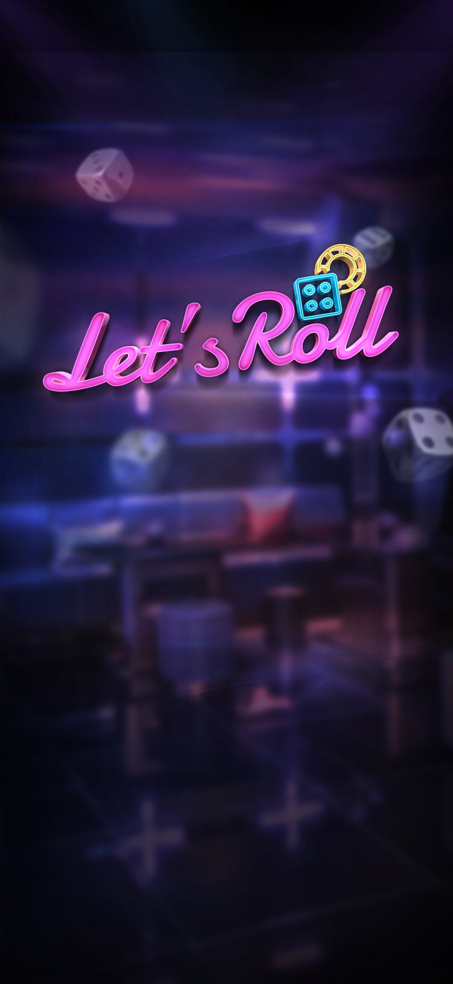
1.涉及系统字的，把文字去掉，留图（见下方，1张）
2.UI框体、按钮尽量切九宫
3.按720X1600出示意图和背景图（见下方，2张）
4.切块的像素全部是双数（较多，切图都检查一下）
5.标准屏720*1280【9:16】，然后最大兼容到720*1600【9:20】

